Matriz Riesgos
FECHA DE ACTUALIZACIÓN: Enero 2026
 |  |  |  |  |  |  |  |  |  |  |  |  |  |  |  |  |  |  | REVISIÓN DE CONTROLES |  |  |  |  |  |  |  |  |  |  |  |  |  |  |  |  |  |  |  |  |  |  |  |  |  |  |  |  | CONCLUSIONES DE EFICACIA
PROCESO | INTERNO | EXTERNO | TIPO | ORIGEN | DEBIDO A (Causa(s)) | PUEDE SUCEDER QUE (Riesgo) | QUE PODRÍA OCASIONAR (Consecuencia(s)) | PROBABILIDAD 5: Casi seguro 4: Probable 3: Posible 2: Improbable 1: Raro | IMPACTO Ver pestaña "Criterios de impacto" 5: Catastrófico 4: Mayor 3: Moderado | NIVEL DE RIESGO INHERENTE | TIPO DE CONTROL | RESPONSABLE PRIMERA LÍNEA DE DEFENSA (Desarrollo e implementación de procesos de control y gestión de riesgos a través de su identificación, análisis, valoración, monitoreo y acciones de mejora) | RESPONSABLE DEL CONTROL (Persona asignada para ejecutar el control. Debe tener la autoridad, competencias y conocimientos para ejecutar el control) | PERIODICIDAD DEL CONTROL (La periodicidad debe prevenir o detectar el riesgo de manera oportuna) | PROPÓSITO DEL CONTROL (Validar, verificar, conciliar, comparar, revisar, cotejar…) El control ayuda a mitigar las causas de los riesgos o detectar su materialización | CÓMO SE REALIZA LA ACTIVIDAD DE CONTROL (EL control debe indicar el cómo se realiza, de tal forma que se pueda evaluar si la fuente u origen de la información que sirve para ejecutar el control, es confiable para la mitigación del riesgo) | CÓMO SE ACTÚA EN CASO DE OBSERVACIONES O DESVIACIONES (Qué se hace cuando se detectan observaciones o desviaciones como resultado de la ejecución de un control?) | EVIDENCIA DE LA EJECUCIÓN DEL CONTROL (El control debe dejar evidencia de su ejecución. Esta evidencia ayuda a que se pueda revisar la misma información por parte de un tercero y llegue a la misma conclusión de quien ejecutó el control) | EVIDENCIAS | CONCLUSIONES | ASIGNACIÓN DEL RESPONSABLE Asignado: 15 No asignado: 0 | SEGREGACIÓN Y AUTORIDAD DEL RESPONSABLE: Adecuado: 15 Inadecuado: 0 | PERIODICIDAD Oportuna: 15 Inoportuna: 0 | PROPÓSITO Prevenir: 15 Detectar: 10 No es un control: 0 | CÓMO SE REALIZA LA ACTIVIDAD DE CONTROL Confiable: 15 No confiable: 0 | QUÉ PASA CON LAS OBSERVACIONES O DESVIACIONES Se investigan y resuelven oportunamente: 15 No se investigan o resuelven oportunamente: 0 | EVIDENCIA DE LA EJECUCIÓN DEL CONTROL Completa: 10 Incompleta: 5 No existe: 0 | RESULTADO DE LA EVALUACIÓN DEL DISEÑO DEL CONTROL | RESULTADO DE LA EVALUACION DEL DISEÑO DEL CONTROL Fuerte: 96 y 100 Moderado: 86 y 95 Débil: 0 y 85 (D) | EVALUACIÓN DE LA EJECUCIÓN DEL CONTROL Fuerte: Se ejecuta de manera consistente Moderado: Se ejecuta algunas veces Débil: No se ejecuta (E) | SOLIDEZ INDIVIDUAL DE CADA CONTROL (D+E) | SOLIDEZ INDIVIDUAL DE CADA CONTROL Fuerte: 100 Moderado: 50 Débil: 0 (D + E) | SOLIDEZ DEL CONJUNTO DE CONTROLES Fuerte: Promedio 100 Moderado: Promedio entre 50 y 99 Débil: Promedio menor a 50 Si hay más de un control, se debe actualizar la fórmula del promedio y combinar las celdas | CONTROLES AYUDAN A DISMINUIR LA PROBABILIDAD Directamente o Indirectamente | CONTROLES AYUDAN A DISMINUIR IMPACTO Directamente o Indirectamente | NÚMERO DE COLUMNAS QUE SE DESPLAZA EN EL EJE DE PROBABILIDAD | NÚMERO DE COLUMNAS QUE SE DESPLAZA EN EL EJE DE IMPACTO | PROBABILIDAD 5: Casi seguro 4: Probable 3: Posible 2: Improbable 1: Raro | IMPACTO 5: Catastrófico 4: Mayor 3: Moderado 2: Menor 1: Insignificante | NIVEL DE RIESGO RESIDUAL | RESPUESTAS AL RIESGO | Acciones asociadas al control | RESPONSABLE | FECHA LÍMITE PARA EL CUMPLIMIENTO DE LA ACCIÓN | INDICADOR | RECURSOS Económico, Humano y/o Logístico | PLAN DE CONTINGENCIA - POR CADA RIESGO | RESULTADOS | SE MATERIALIZÓ EL RIESGO?
Adquisición de Bienes y Servicios | Desempeño de los procesos: Capacidad humana, técnica y financiera de los procesos para lograr el cumplimiento de sus objetivos. | N/A | Corrupción | Análisis de contexto de índole táctico | Deficiencia en la estructuración de requisitos del bien, obra o servicio a contratar | Uso del poder en la elaboración de estudios y documentos previos que omitan requisitos o que establezcan requisitos desproporcionados en los componentes jurídicos y/o financieros y/o técnicos específicos que den como resultado el direccionamiento de la adjudicación de un contrato a un oferente en particular para beneficio privado o de un tercero desviando la gestión de lo público | Investigaciones disciplinarias, fiscales y penales. Pérdida de imagen o reputación institucional. | Posible (3) | Mayor (4) | Extremo (12) | Preventivo | Subdirector de Contratación | Abogado asignado por la Subdirección de Contratación | Por cada proceso | Verificar que los requisitos de todos los componentes del proceso de selección estén establecidos acorde a la necesidades a contratar. | Revisión de la ficha técnica y anexos técnicos previo a la cotización Revisión de los estudios previos y anexos técnicos para la adquisición de bienes y servicios Análisis del comité de contratación | Solicitar ajuste de los requisitos al área responsable del proceso | Correos electrónicos - memorandos Actas de reunión | Correo electrónico Acta de Mesa Técnica | 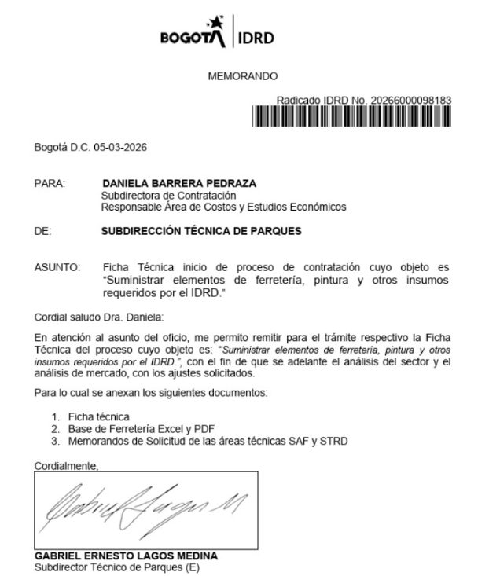 Se revisa el proceso PAA13: "Suministrar los elementos de ferretería, pintura y otros requeridos por el IDRD": 1. Memorando de la SAF donde se remite la FT del proceso: 2.El ACTA MESA TÉCNICA PROCESOS DE SELECCIÓN SUBDIRECCIÓN DE CONTRATACIÓN con fecha 6 marzo de 2026. 3. El correo con fecha 18 de marzo de 2026 dirigido a la Subdirección Administrativa y Financiera del proceso PAA 13 por parte del proceso de Adquisición de Bienes y Servicios, donde se remiten los estudios previos revisados y ajustados para validación y aceptación de las áreas técnicas. 4. Correo de la SAF a la Subdirección de Contratación del 18 de marzo donde se radican los estudios definitivos para publicar el proceso | ACTA MESA TÉCNICA PROCESOS DE SELECCIÓN | 15 | 15 | 15 | 15 | 15 | 10 | 85 | Débil | Fuerte | Débil | 0 | Débil | Directamente | No Disminuye | 0 | 0 | Improbable (2) | Mayor (4) | Alto (8) | Reducir | Tomar acciones frente a los resultados del seguimiento aleatorio al 10% de todos los procesos de selección adelantados en el semestre para verificar el grado de cumplimiento de los requisitos en los procesos de contratación | Subdirector de Contratación | 2026 | Números de casos donde se elaboren estudios y documentos previos que omitan requisitos o que establezcan requisitos desproporcionados en los componentes jurídicos y/o financieros y/o técnicos específicos que den como resultado el direccionamiento de la adjudicación de un contrato a un oferente en particular Meta: 0 Frecuencia: Semestral | Recurso humano: Funcionarios y personal contratista de la Subdirección de Contratación financiado por el proyecto de inversión de la SAF | Realizar las acciones legales y administrativas a que haya lugar, las cuales dependen de la etapa contractual donde se encuentre el proceso | Se están ejecutando los controles de acuerdo con el muestreo realizado. El indicador para el segundo semestre de 2025, reportado el 7 de enero de 2026, genera un resultado de 0 cumplimiento la meta, para un total de 35 procesos de selección para el segundo semestre de 2025. | No
Adquisición de Bienes y Servicios | Desempeño de los procesos: Capacidad humana, técnica y financiera de los procesos para lograr el cumplimiento de sus objetivos. | N/A | Corrupción | Análisis de contexto de índole táctico | Direccionamiento del profesional para adjudicar el proceso (posible conflicto de intereses) | Errores graves en la evaluación que incidan en el beneficio de un privado o de un tercero por omisión, uso del poder o extralimitación de requisitos evaluados desviando la gestión de lo público |  | Probable (4) | Mayor (4) | Extremo (16) | Preventivo | Comité evaluador | Subdirector de Contratación | Por cada proceso | Revisar que los ítems objeto de evaluación cumplan con los requisitos establecidos en el pliego | Cada integrante del comité evaluador, diligencia el formato de evaluación, técnica, jurídica o económica de acuerdo a su competencia. | Realizar el ajuste en el documento de evaluación. | Evaluación, técnica, jurídica y económica de cada proceso | Evaluación, técnica, jurídica y económica de cada proceso | 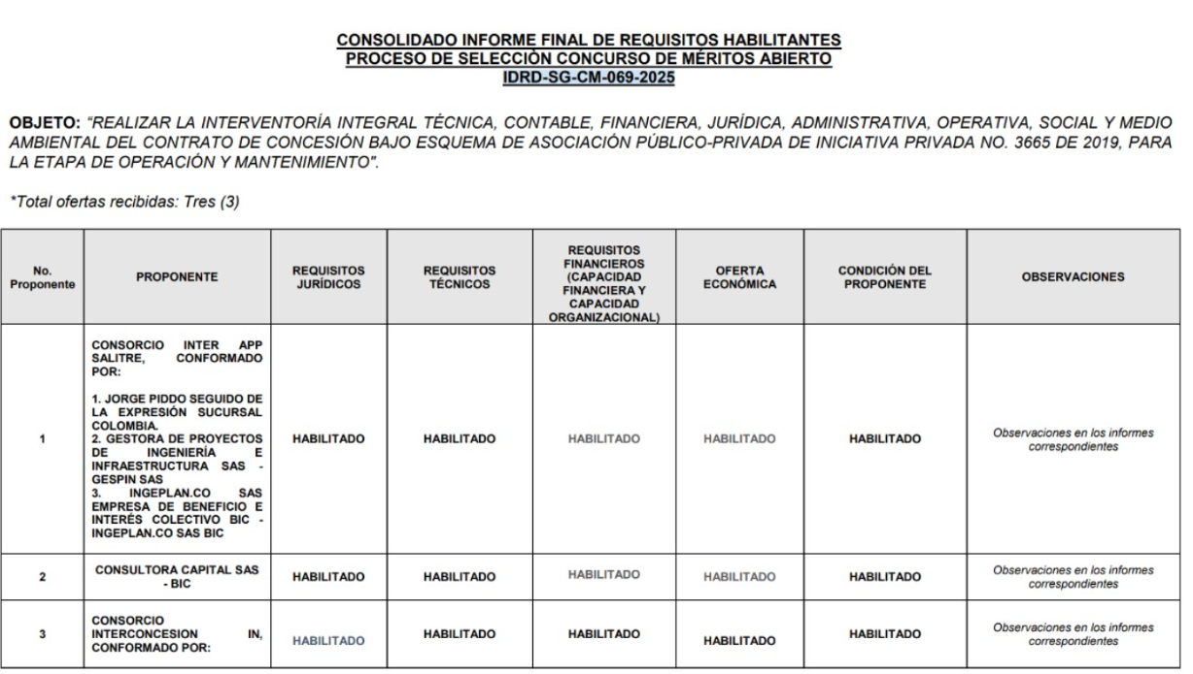 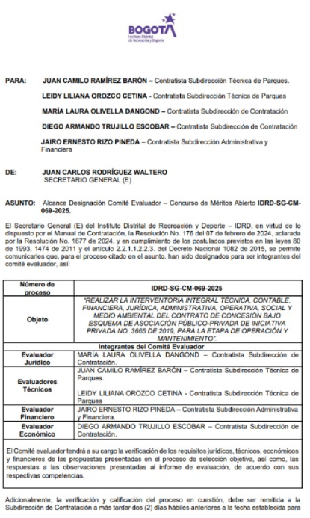 Se presenta la evidencia de designación del comité evaluador, el cual hace parte de los documentos del proceso, así como el consolidado de la evaluación: | SUBDIRECCIÓN DE CONTRATACIÓN | 15 | 15 | 15 | 15 | 15 | 10 | 85 | Débil | Fuerte | Débil | 0 | Débil | Directamente | No Disminuye | 2 | 0 | Improbable (2) | Mayor (4) | Alto (8) | Reducir | Tomar acciones frente a los resultados del seguimiento aleatorio al 15% de todos los procesos de convocatoria pública adelantados en el semestre para verificar que contengan los formatos de evaluación | Subdirector de Contratación | 2026 | Número de casos donde se presenten errores graves en la evaluación que incidan en favorecer a un oferente en particular, por omisión o extralimitación de requisitos evaluados Frecuencia: Semestral Meta: 0 | Recurso humano: Comité evaluador | Realizar las acciones legales y administrativas a que haya lugar, las cuales dependen de la etapa contractual donde se encuentre el proceso | Se están ejecutando los controles de acuerdo con el muestreo realizado. El indicador para el segundo semestre de 2025 da un resultado de 0 cumplimiento la meta | No
 |  |  |  |  |  |  |  |  |  |  | Preventivo | Ordenador del gasto | Abogado asignado por la Subdirección de Contratación | Por cada proceso | Revisar la existencia del memorando "Designación comité evaluador" | Verificar que el memorando "Designación comité evaluador", haga parte de los documentos del proceso | Solicitar al ordenador del gasto la remisión del memorando "Designación comité evaluador" para la incorporación en los documentos del proceso | Lista de verificación de documentación contractual | No muestreado | No muestreado | 15 | 15 | 15 | 15 | 15 | 15 | 10 | 100 | Fuerte | Fuerte | Fuerte | 100 | Fuerte | Directamente | No Disminuye | 2 | 0 |  |  |  |  |  |  | 2026
Adquisición de Bienes y Servicios | Desempeño de los procesos: Capacidad humana, técnica y financiera de los procesos para lograr el cumplimiento de sus objetivos. | N/A | Corrupción | Análisis de contexto de índole táctico | Deficiente seguimiento a la gestión contractual por parte del supervisor | Uso del poder para aprobación de adiciones y prorrogas, que no se requieren para la ejecución del contrato, para beneficio privado o de un tercero desviando la gestión de lo público | Investigaciones disciplinarias, fiscales y penales. Detrimento patrimonial. Incumplimiento de metas de los proyectos de inversión. | Probable (4) | Mayor (4) | Extremo (16) | Preventivo | Subdirector de Contratación | Abogado asignado por la Subdirección de Contratación | Por cada proceso | Validar que la solicitud de adición esté debidamente justificada | Se verifica que la documentación de la solicitud este completa, y que la justificación sea coherente con los soportes técnicos adjuntados. | No se tramitan las solicitudes de adición | Correo electrónico - devolviendo la solicitud de adición | No muestreado | No muestreado | 15 | 15 | 15 | 15 | 15 | 15 | 10 | 100 | Fuerte | Fuerte | Fuerte | 100 | Fuerte | Directamente | No Disminuye | 2 | 0 | Improbable (2) | Mayor (4) | Alto (8) | Reducir | Realizar el seguimiento aleatorio al 10% de todas las solicitudes de adición y prorroga de contratos, con el fin de verificar la debida justificación del tramite solicitado. | Subdirector de Contratación | 2026 | Número de solicitudes de adición y prorroga que no cumplen con la adecuada justificación técnica, de conformidad con la ejecución del contrato Frecuencia: Semestral Meta: 0 | Recurso humano: Funcionarios y personal contratista de la Subdirección de Contratación financiado por el proyecto de inversión de la SAF | Realizar las acciones legales y administrativas a que haya lugar, las cuales dependen de la etapa contractual donde se encuentre el proceso | No muestreado | No muestreado
Adquisición de Bienes y Servicios | Desempeño de los procesos: Capacidad humana, técnica y financiera de los procesos para lograr el cumplimiento de sus objetivos. | N/A | Corrupción | Análisis de contexto de índole táctico | Deficiente seguimiento a la gestión contractual por parte del supervisor | Uso del poder para aprobar informes que acrediten el recibo a satisfacción de bienes, obras y/o servicios que realmente nunca han sido entregados o recibidos por la entidad, con el propósito de autorizar los pagos acordados en el contrato o proceder a su correspondiente liquidación, para beneficio privado o de un tercero ( contratista) desviando la gestión de lo público | Recibir bienes, obras y/o servicios que no satisfacen las necesidades de la entidad. Investigaciones disciplinarias, fiscales y penales. Detrimento patrimonial. Pérdida de imagen o reputación institucional. | Casi Seguro (5) | Mayor (4) | Extremo (20) | Preventivo | Subdirector de Contratación | Supervisor Interventor Ordenador del Gasto | Mensual | Revisar que se están cumpliendo con las obligaciones contractuales. | Mediante el informe de actividades y supervisión se debe evidenciar el avance de la ejecución del contrato. | Solicitar ajuste del informe presentado. | Informes de supervisión Informes de interventoría | No muestreado | No muestreado | 15 | 15 | 15 | 15 | 15 | 15 | 10 | 100 | Fuerte | Fuerte | Fuerte | 100 | Fuerte | Directamente | No Disminuye | 2 | 0 | Posible (3) | Mayor (4) | Extremo (12) | Reducir | Tomar acciones frente a los resultados del seguimiento aleatorio al 10% de los contratos de prestación de servicios suscritos en el semestre, para verificar que se encuentran debidamente publicados los informes de actividades respectivos | Subdirector de Contratación | 2026 | Número de contratos que no tienen debidamente publicados los informes de actividades y supervisión en SECOP Frecuencia: Semestral Meta: 0 |  | Realizar las acciones legales y administrativas a que haya lugar, las cuales dependen de la etapa contractual donde se encuentre el proceso | No muestreado | No muestreado
 |  |  |  |  |  |  |  |  |  |  | Preventivo | Subdirector de Contratación | Abogado asignado por la Subdirección de Contratación | Para cada proceso que aplique | Revisar que el contenido del acta de liquidación sea coherente con los soportes adjuntos y con la información publicada en SECOP | Comparando que los soportes del contrato estén completos y acordes con lo descrito en el acta de liquidación | Solicitar el ajuste del acta de liquidación, allegar los soportes faltantes o ajustar los mismos según corresponda | Acta de liquidación de contratos |  |  | 15 | 15 | 15 | 15 | 15 | 15 | 10 | 100 | Fuerte | Fuerte | Fuerte | 100 |  | Directamente | No Disminuye | 2 | 0 |  |  |  |  | Efectuar una revisión a 10 liquidaciones que se estén adelantando en el semestre , a fin de verificar que se este dando cumplimiento con lo establecido en el procedimiento de liquidación de contratos | Subdirector de Contratación | 2026 | Número de liquidaciones que no cumplen con lo establecido en el procedimiento Frecuencia: Semestral Meta: 0

